상품제안서
유니콘 7인치 FULL HD 디지털액자 IPS패널 | 상품코드: S24455

 |  |  |  |  |  |  | 02-713-8555 | www.synergygift.co.kr
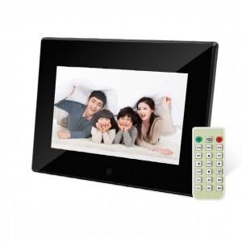

【상세/제작정보】

【인쇄/포장옵션】 | 레이저, 풀칼라 / 포장지포장

【공급단가】 | 수량 | 20~ | 50~ | 100~ | 300~ | 500~
*VAT별도 | 단가 | 39,000원 | 36,500원 | 35,600원 | 34,700원 | 34,000원

【상품 URL】 | https://www.synergygift.co.kr:443/src/goods_detail.php?gdno=24455

